450 G2보급형
견 적 서

대우건설 6공구 |  | 귀하
전화 :
팩스 :
담당 :

아래와 같이 견적합니다.

견 적 합 계 : | ₩715,000
견 적 일 자 : | 2016-05-19
결 재 조 건 :

품 명 | 규 격 | 수 량 | 단 가 | 금 액 | 세 액 | 합 계 액
 |  |  |  | - | - | -
노트북 | HP 450 G2 | 1 | 650,000 | 650,000 | 65,000 | 715,000
 |  |  |  | - | - | -
 | 인텔 Celeron C3205U 1.5GHz 듀얼코어 |  |  | - | - | -
 | 8GB DDR3L Memory (max 16GB) |  |  | - | - | -
 | 250GB SSD |  |  | - | - | -
 | DVD Super Multi
 | intel HD Graphics |  |  |  | - | -
 | 무게 2.4Kg |  |  |  | - | -
 | 15.6인치 1920 x 1080 Full HD 해상도 |  |  |  | - | -
 | Windows 7 Pro 64bit |  |  |  | - | -
 |  |  |  |  | - | -
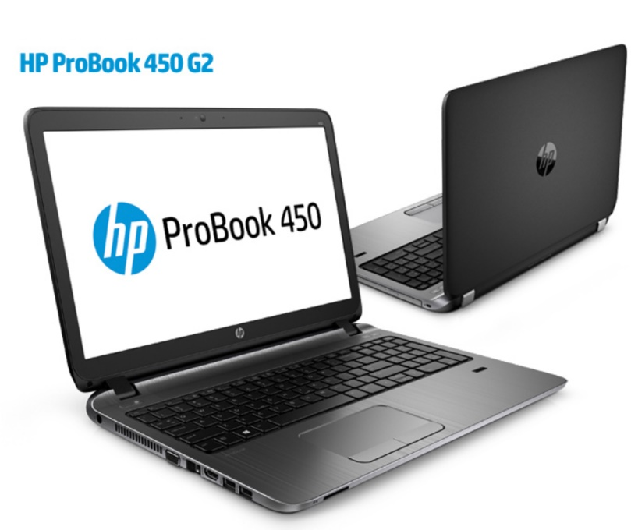
 | 노트북가방, 무선광마우스 |  |  | - | - | -
 |  |  |  | - | - | -
 |  |  |  |  | - | -
 |  |  |  |  | - | -
 |  |  |  | - | - | -
 |  |  |  |  | - | -
 |  |  |  |  | - | -
 |  |  |  |  | - | -
 |  |  |  |  | - | -
 |  |  |  |  | - | -
 |  |  |  |  | - | -
 |  |  |  |  | - | -
 |  |  |  |  | - | -
 |  |  |  |  | - | -
 |  |  |  |  | - | -
 |  |  |  |  | - | -
 |  |  |  |  | - | -
* 결제계좌 : 신한 110-138-600484 씨-넷 |  |  | 합 계 | 합 계 | 65,000 | 715,000
* 견적담당 : | 조규장(010-2910-7760)
* REMARK

450 G2
견 적 서

대우건설 6공구 |  | 귀하
전화 :
팩스 :
담당 :

아래와 같이 견적합니다.

견 적 합 계 : | ₩990,000
견 적 일 자 : | 2016-05-19
결 재 조 건 :

품 명 | 규 격 | 수 량 | 단 가 | 금 액 | 세 액 | 합 계 액
 |  |  |  | - | - | -
노트북 | HP 450 G2 | 1 | 900,000 | 900,000 | 90,000 | 990,000
 |  |  |  | - | - | -
 | 인텔 i3-5005U 2.0GHz |  |  | - | - | -
 | 8GB DDR3L Memory (max 16GB) |  |  | - | - | -
 | 128GB SSD + 1TB HDD |  |  | - | - | -
 | DVD Super Multi
 | intel HD Graphics |  |  |  | - | -
 | 무게 2.4Kg |  |  |  | - | -
 | 15.6인치 1920 x 1080 Full HD 해상도 |  |  |  | - | -
 | Windows 7 Pro 64bit |  |  |  | - | -
 |  |  |  |  | - | -
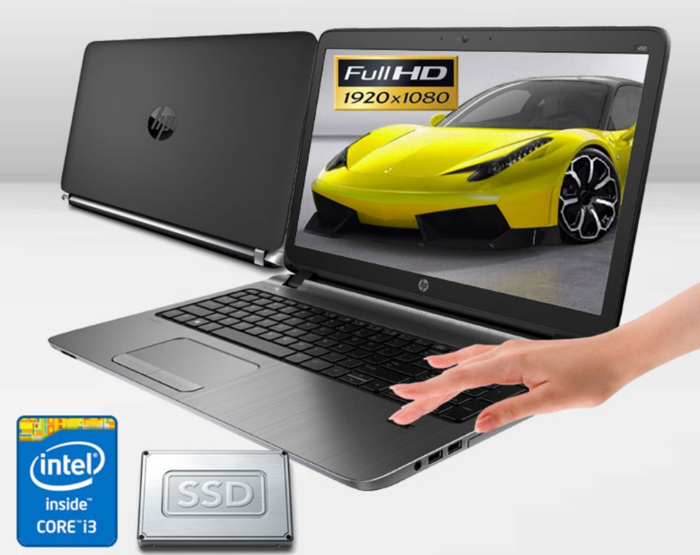
 | 노트북가방, 무선광마우스 |  |  | - | - | -
 |  |  |  | - | - | -
 |  |  |  |  | - | -
 |  |  |  |  | - | -
 |  |  |  | - | - | -
 |  |  |  |  | - | -
 |  |  |  |  | - | -
 |  |  |  |  | - | -
 |  |  |  |  | - | -
 |  |  |  |  | - | -
 |  |  |  |  | - | -
 |  |  |  |  | - | -
 |  |  |  |  | - | -
 |  |  |  |  | - | -
 |  |  |  |  | - | -
 |  |  |  |  | - | -
 |  |  |  |  | - | -
* 결제계좌 : 신한 110-138-600484 씨-넷 |  |  | 합 계 | 합 계 | 90,000 | 990,000
* 견적담당 : | 조규장(010-2910-7760)
* REMARK

450 G3
견 적 서

대우건설 6공구 |  | 귀하
전화 :
팩스 :
담당 :

아래와 같이 견적합니다.

견 적 합 계 : | ₩1,150,000
견 적 일 자 : | 2016-05-19
결 재 조 건 :

품 명 | 규 격 | 수 량 | 단 가 | 금 액 | 세 액 | 합 계 액
 |  |  |  | - | - | -
노트북 | HP 450 G3 | 1 | 1,045,455 | 1,045,455 | 104,545 | 1,150,000
 |  |  |  | - | - | -
 | 인텔 i5-6200U 2.3GHz |  |  | - | - | -
 | 8GB DDR3L Memory (max 16GB) |  |  | - | - | -
 | 128GB SSD + 1TB HDD |  |  | - | - | -
 | DVD Super Multi
 | AMD Radeon R7 M340 + intel HD 520 |  |  |  | - | -
 | 무게 2.4Kg |  |  |  | - | -
 | 15.6인치 1920 x 1080 Full HD 해상도 |  |  |  | - | -
 | Windows 7 Pro 64bit |  |  |  | - | -
 |  |  |  |  | - | -
 | 노트북가방, 무선광마우스 |  |  | - | - | -
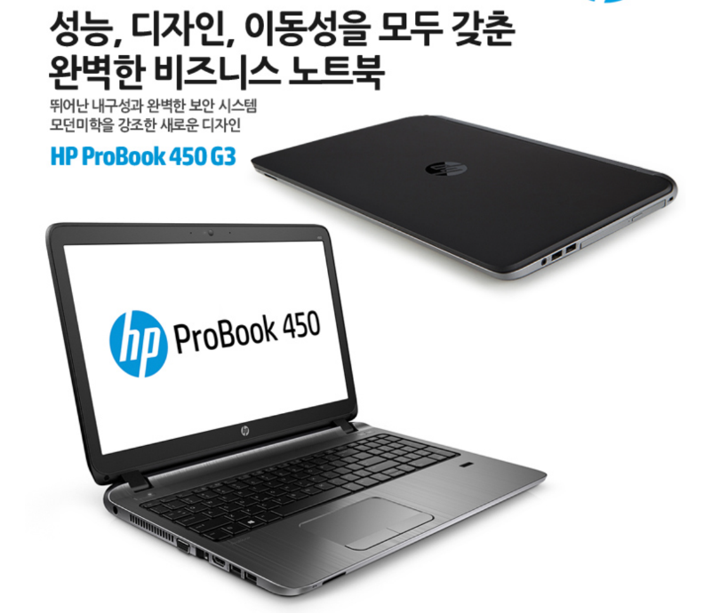
 |  |  |  | - | - | -
 |  |  |  |  | - | -
 |  |  |  |  | - | -
 |  |  |  | - | - | -
 |  |  |  |  | - | -
 |  |  |  |  | - | -
 |  |  |  |  | - | -
 |  |  |  |  | - | -
 |  |  |  |  | - | -
 |  |  |  |  | - | -
 |  |  |  |  | - | -
 |  |  |  |  | - | -
 |  |  |  |  | - | -
 |  |  |  |  | - | -
 |  |  |  |  | - | -
 |  |  |  |  | - | -
* 결제계좌 : 신한 110-138-600484 씨-넷 |  |  | 합 계 | 합 계 | 104,545 | 1,150,000
* 견적담당 : | 조규장(010-2910-7760)
* REMARK

